Import
Príloha č. 1 - Cenová ponuka uchádzača k výzve č. CPTT-MP-2026/001045-003
Opis | Produkt | Počet v ks |  | Cena za MJ bez DPH | Cena celkom bez DPH (Cena za MJ bez DPH * počet ks) | Sadzba DPH v % | Výška DPH v Eur | Cena celkom s DPH
Symbol zákaz fajčiť - rozmer podľa platnej STN EN ISO 7010 |  | 10 | 100 mm, samolepka
Zákaz používať otvorený oheň; zákaz otvoreného zdroja zapaľovania a fajčenia, okrúhly tvar, čierny grafický symbol na bielom podklade, kruhový a priečny pás - červené, priemer: 100 mm, materiál: samolepka STN EN ISO 7010 |  | 5 | 100 mm, samolepka
Symbol zákaz používania vody na pitie, okrúhly tvar, čierny grafický symbol na bielom podklade, kruhový a priečny pás - červené, priemer: 100 mm, materiál: samolepka STN EN ISO 7010 |  | 5 | 100 mm, samolepka
Symbol nehas vodou ani penovými prístrojmi, rozmer podľa platnej STN EN ISO 7010 |  | 5 | 100 mm, samolepka
Symbol nepovolaným vstup zakázaný, rozmer podľa platnej STN EN ISO 7010 |  | 15 | 100 mm, samolepka
Symbol: prvá pomoc,rozmer podľa platnej STN EN ISO 7010 |  | 10 | 100 x 100 mm, samolepka
Symbol: Východ vľavo/vpravo,rozmer podľa platnej STN EN ISO 7010 |  | 20 | 101 x 100 mm, samolepka
Symbol: Východ dole/hore, rozmer podľa platnej STN EN ISO 7010 |  | 20 | 102 x 100 mm, samolepka
Symbol: Zhromažďovacie miesto, rozmer podľa platnej STN EN ISO 7010 |  | 5 | 200 x 200 mm, samolepka
Symbol: úniková cesta vlavo,rozmer podľa platnej STN EN ISO 7010 |  | 20 | 200 x100 mm, samolepka
Symbol: úniková cesta vpravo, rozmer podľa platnej STN EN ISO 7010 |  | 20 | 200 x100 mm, samolepka
Symbol: úniková cesta hore, rozmer podľa platnej STN EN ISO 7010 |  | 10 | 200 x100 mm, samolepka
Symbol: úniková cesta dole, rozmer podľa platnej STN EN ISO 7010 |  | 10 | 200 x100 mm, samolepka
Symbol: hydrant, dĺžka strany:rozmer podľa platnej STN EN ISO 7010 |  | 5 | 100 x 100 mm, samolepka
Symbol: hasiaci prístroj, rozmer podľa platnej STN EN ISO 7010 |  | 50 | 100 x 100 mm, samolepka
Symbol: ohlasovňa požiarov, dĺžka strany: 200 mm, štvorcový tvar, biely grafický symbol s bielym lemom na červenom podklade, materiál: samolepka STN EN ISO 7010 |  | 20 | 200 x 200 mm, samolepka
Symbol: požiarny rebrík, dĺžka strany: 200 mm, štvorcový tvar, biely grafický symbol s bielym lemom na červenom podklade, materiál: samolepka STN EN ISO 7010 |  | 10 | 200 x 200 mm, samolepka
Symbol: požiarny hlásič, dĺžka strany: 100 mm, štvorcový tvar, biely grafický symbol s bielym lemom na červenom podklade, materiál: samolepka STN EN ISO 7010 |  | 10 | 100 x 100 mm, samolepka
Symbol: Požiarne dvere, dĺžka strany: 150 x 50 mm, obdĺžnikový tvar, biely grafický symbol s bielym lemom na červenom podklade, materiál: samolepka |  | 5 | 150 x 50 mm, samolepka
Symbol: Únikový východ, dĺžka strany: 210 x 70 mm, obdĺžnikový tvar, biely text s bielym lemom na zelenom podklade, materiál: samolepka | 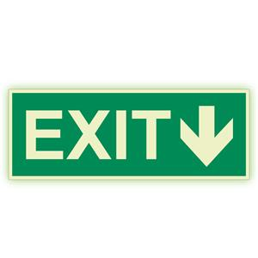 | 30 | 150 x 50 mm, samolepka
Symbol: Hlavný uzáver plynu,rozmer podľa platnej STN EN ISO 7010 |  | 10 | 250 x 100 mm, samolepka
Symbol: Kotolňa - vstup zakázný ,rozmer podľa platnej STN EN ISO 7010 250x100 mm, samolepka |  | 5 | 250 x 100 mm, samolepka
Symbol: núdzový vypínač ,rozmer podľa platnej STN EN ISO 7010 |  | 5 | 250 x 100 mm, samolepka
Symbol: Hlavný uzáver vody, rozmer podľa platnej STN EN ISO 7010 |  | 5 | 250 x 100 mm, samolepka
Symbol: Sklad horľavín, rozmer podľa platnej STN EN ISO 7010 |  | 5 | 250 x 100 mm, samolepka
Symbol: Pozor nebezpečenstvo požiaru, rozmer podľa platnej STN EN ISO 7010 |  | 5 | 100 mm, samolepka
Symbol: Pozor, elektrické zariadenie, rozmer podľa platnej STN EN ISO 7010 |  | 5 | 100 mm, samolepka
Symbol: Pozor, nebezpečenstvo, rozmer podľa platnej STN EN ISO 7010 |  | 5 | 100 mm, samolepka
Symbol: Pozor, schod, rozmer podľa platnej STN EN ISO 7010 | 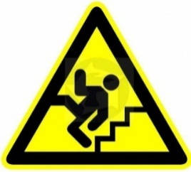 | 5 | 100 mm, samolepka
Symbol: Pozor, schod,rozmer podľa platnej STN EN ISO 7010 | 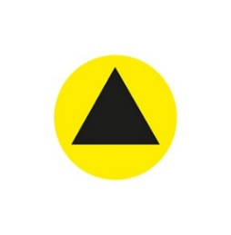 | 300 | 60 mm, samolepka
Označenie rozvádzačov - rozmer podľa platnej STN EN ISO 7010 | 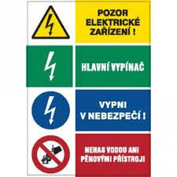 | 15 | 60 x 80 mm, samolepka
Výstražná tabuľa - Pozor mokrá / klzká podlaha, ideáne dvojjazyčné aj v angličtine nakoľku úrady navštevuje aj väčšie množstvo cudzincov. | 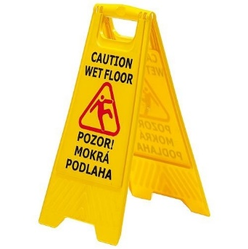 | 80 | 600 x 300 mm, plast
Označenie o priestore monitorovacom kamerou | 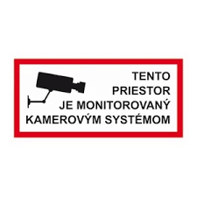 | 10
Označenie o priestore monitorovacom kamerou so záznamom | 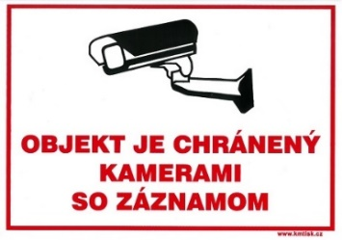 | 10 | 150 x 210 mm
Označenie so zákazom parkovania | 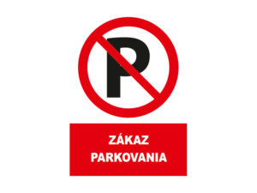 | 5 | 100 x 150 mm
Označenie o používaní dezinfekcie | 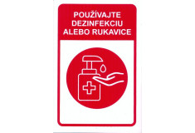 | 10 | 140 x 100 mm
SPOLU

Identifikačné údaje poskytovateľa služby:
Názov firmy:
Sídlo firmy:
IČO:
Kontaktná osoba:
Tel. číslo:
E-mail:

SOM / NIE SOM platcom DPH. (nehodiace sa prečiarknúť)

V ………………., dňa……………….

.………………………………………..
Podpis a pečiatka poskytovateľa služby

